后续问题
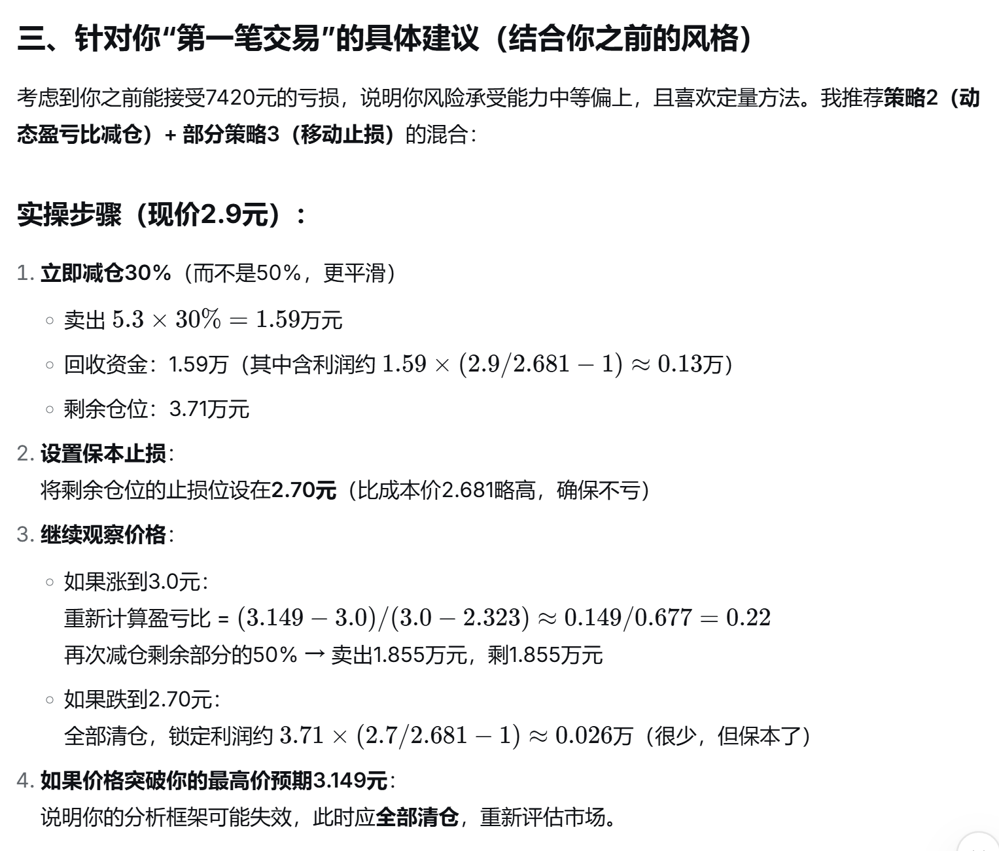
如何减仓 | 如何估计胜率
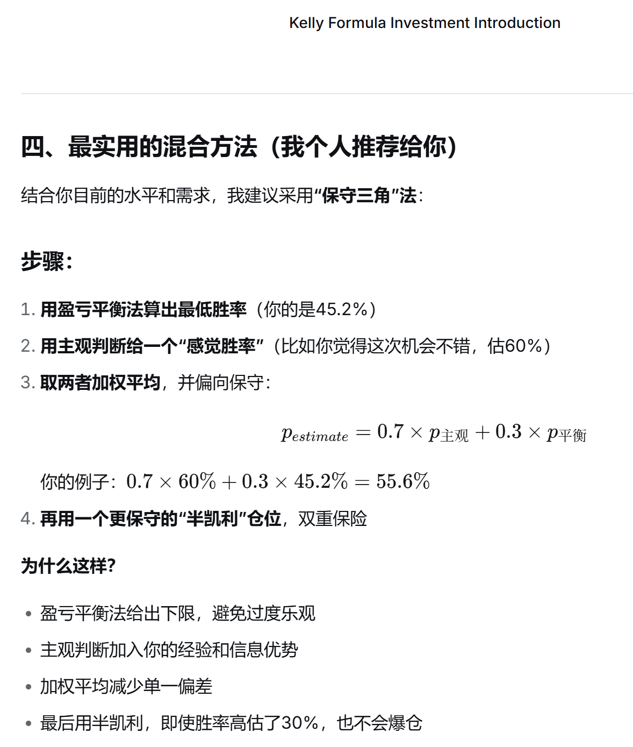

目前自己拍脑袋了一个，基于重新计算盈亏比的减仓模式

